Export
Media | Identifiants | Titre(s) | Dénominations | Statut au regard de la collection | Domaine | Matériaux et techniques | Dimensions
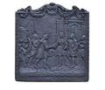 | CH.MO.2014.9 | plaque de cheminée Louis XIV disant adieu à son petit-fils Philippe, partant pour l'Espagne | plaque de cheminée /ARCHITECTURE/décor d'architecture/cheminée/plaque de cheminée | Acquis | ferronnerie /domaine par support de conservation/objet au sens large/ferronnerie | fonte de fer /matériau d'origine minérale/métal/alliage/fonte de fer | H. cm 66 l. cm 63,5 P. cm 2
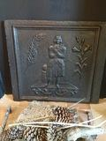 | CH.MO.2014.11 | Plaque de cheminée Jeanne d'Arc | plaque de cheminée /ARCHITECTURE/décor d'architecture/cheminée/plaque de cheminée | Acquis | ferronnerie /domaine par support de conservation/objet au sens large/ferronnerie | fonte de fer /matériau d'origine minérale/métal/alliage/fonte de fer | H. cm 54 l. cm 60 P. cm 3

